MS Layout
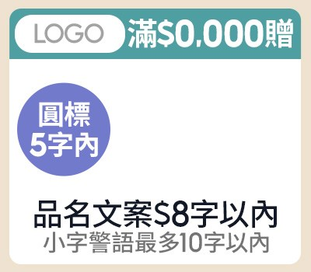
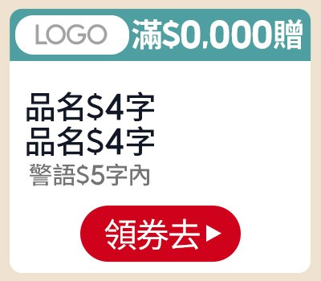
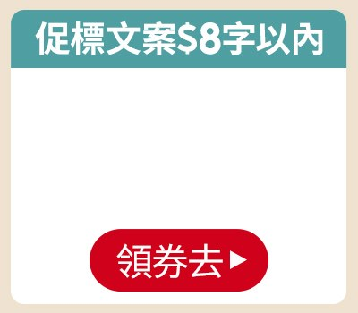
素材名稱 | 版位／規格 | Layout（綠色欄位可填；固定欄位與規則已鎖定） |  |  |  |  |  |  |  |  |  |  |  |  |  |  |  | 視覺參考（目前系統實際版位）
 |  | 中文 1 字、英數與半形符號 0.5 字；純數字自動以 $／千分位顯示；匯入 BODA 後混合文案也會整理；禁用語會阻擋並標紅 |  |  |  |  |  |  |  |  |  |  |  |  |  |  |  | 圖片僅供版配與欄位位置對照，不代表最終正式稿
副區 | 副區 一排3（左／中／右） 左：款式 2-1（A-2-1） 中：款式 4-1（A-4-1） 右：款式 4-4（B-4-4） Band 1 | 左 |  |  |  |  | 中 |  |  |  |  | 右 |  |  |  |  |  | 左 | 中 |  |  |  |  | 右
 |  | 促標 | 滿200送20 |  |  | OK | 促標 | 滿300送20 |  |  | OK | 促標 | 買一送一 |  |  | OK
 |  | LOGO圖 | SAMPO 640X360-Photoroom.png |  |  | OK | LOGO圖 | vivo 标志（RGB).jpg |  |  | OK | 商品 (多圖用逗號分開) | 2-(4)-Photoroom.png |  |  | OK
 |  | 商品 (多圖用逗號分開) | 1-(4)-(1).jpg,1.png |  |  | OK | 商品 (多圖用逗號分開) | 2026-05-19 11 49 59-Photoroom.png |  |  | OK | CTA | 逛逛去 |  |  | OK
 |  | 品名 | 100W超快速變壓器 |  |  | OK | 品名 | 抗震耳機 |  |  | OK
 |  | 警語 | 數量有限，送完為止 |  |  | OK | 警語 | 只限今日 |  |  | OK
 |  | 圓標 | 下殺5折 |  |  | OK | CTA | 逛逛去 |  |  | OK

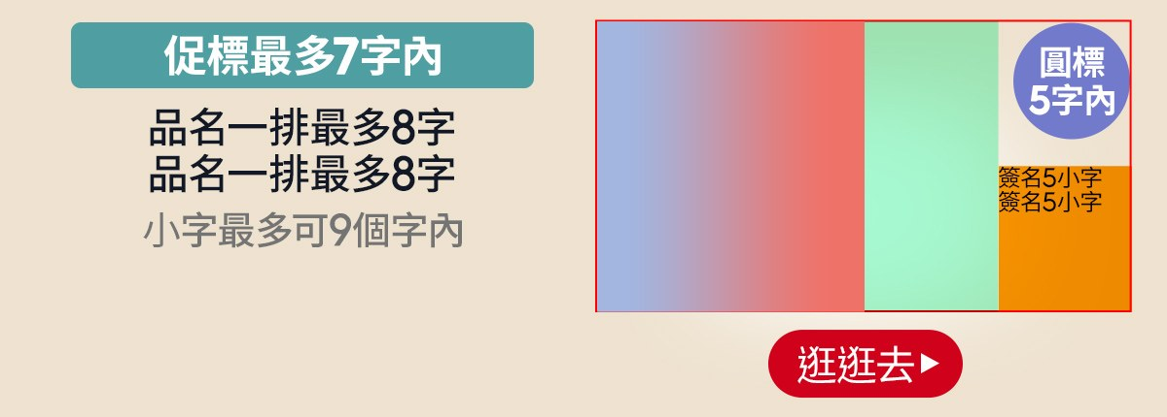
MSBN | A-1-1 MSBN-A-1-1 Band 2 | 左右 |  |  |  |  |  |  |  |  |  |  |  |  |  |  |  | A-1-1
 |  | 促標 | 滿200送20 |  |  |  |  |  | OK | 商品 (多圖用逗號分開) | 1-(4)-(1).jpg,1.png |  |  |  |  | OK
 |  | 品名 | 100W超快速變壓器 |  |  |  |  |  | OK | 代言人圖 | 代言人照片.png |  |  |  |  | OK
 |  | 品名 | 512GB高容量 |  |  |  |  |  | OK | 圓標 | 下殺5折 |  |  |  |  | OK
 |  | 警語 | 數量有限，送完為止 |  |  |  |  |  | OK | 簽名小字 | 張惠妹推薦 |  |  |  |  | OK
 |  |  |  |  |  |  |  |  |  | 簽名小字
 |  |  |  |  |  |  |  |  |  | 簽名圖 | 簽名檔.png |  |  |  |  | OK
 |  |  |  |  |  |  |  |  |  | CTA (放03字) | 逛逛去 |  |  |  |  | OK


MSBN | C-1-3 MSBN-C-1-3 Band 3 | 左右 |  |  |  |  |  |  |  |  |  |  |  |  |  |  |  | C-1-3
 |  | 促標 | 滿200送20 |  |  |  |  |  |  |  |  |  |  |  |  | OK
 |  | 警語 | 數量有限，送完為止 |  |  |  |  |  |  |  |  |  |  |  |  | OK
 |  | 分欄 | 左 |  |  |  |  |  |  | 右
 |  | 文案 | 滿200送20 |  |  |  |  |  | OK | 文案 | 滿200送20 |  |  |  |  | OK
 |  | 文案 | 再享88折 |  |  |  |  |  | OK | 文案 | 再享88折 |  |  |  |  | OK

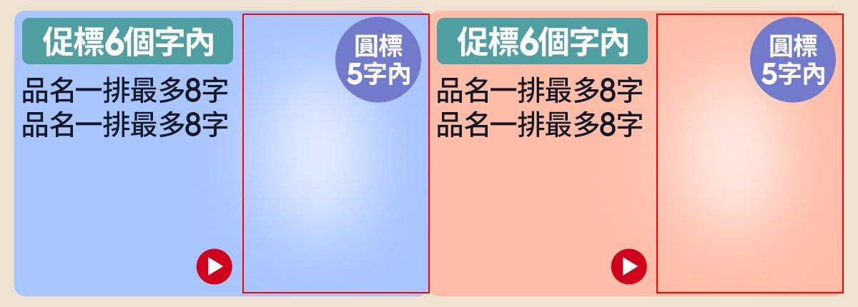
MSBN | A-2-3 MSBN-A-2-3 Band 4 | 左 |  |  |  | 右 |  |  |  | — |  |  |  | — |  |  |  | A-2-3
 |  | 促標 | 滿200送20 |  | OK | 促標 | 滿200送20 |  | OK
 |  | 商品 (多圖用逗號分開) | 1-(4)-(1).jpg,1.png |  | OK | 商品 (多圖用逗號分開) | 1-(4)-(1).jpg,1.png |  | OK
 |  | 品名 | 100W超快速變壓器 |  | OK | 品名 | 100W超快速變壓器 |  | OK
 |  | 品名 | 512GB高容量 |  | OK | 品名 | 512GB高容量 |  | OK
 |  | 圓標 | 只限今日 |  | OK | 圓標 | 只限今日 |  | OK


MSBN | B-3-4 MSBN-B-3-4 Band 5 | 右 |  |  |  | 中 |  |  |  | 左 |  |  |  | — |  |  |  | B-3-4
 |  | 商品圖 | 1-(4)-(1).jpg,1.png |  | OK | 商品圖 | Plainme_YOBI 連帽外套 _1.jpg |  | OK | 商品圖 | 1-(4)-(1).jpg,1.png |  | OK
 |  | 品名 | 100W變壓器 |  | OK | 品名 | 100W變壓器 |  | OK | 品名 | 100W變壓器 |  | OK
 |  | 警語 | 只限今日 |  | OK | 警語 | 只限今日 |  | OK | 警語 | 只限今日 |  | OK

 |  | 第1顆 |  |  |  |  | 第2顆 |  |  |  |  | 第3顆 |  |  |  | 第4顆 |  |  |  |  | 第5顆
吸底圖 | 填你要的資訊 最少2格、最多5格 （不要的不填即可） | Icon與Logo 2選1填即可 | Icon | 房子 |  |  | Icon與Logo 2選1填即可 | Icon | (輸入許願的Icon，例：房子) |  |  | Icon與Logo 2選1填即可 | Icon | (需要再填即可) |  | Icon與Logo 2選1填即可 | Icon | (需要再填即可) |  |  | Icon與Logo 2選1填即可 | Icon | (需要再填即可)
 |  |  | Logo | (輸入圖檔名，例：三星.png) |  |  |  | Logo | Dyson_Logo480x360去背版.png |  |  |  | Logo | Dyson_Logo480x360去背版.png |  |  | Logo | Dyson_Logo480x360去背版.png |  |  |  | Logo | (需要再填即可)
 |  | 主會場 |  |  |  | 3.0 | Dyson |  |  |  | 2.5 | Dyson |  |  | 2.5 | Dyson |  |  |  | 2.5 | (需要再填即可)

